DT008
INSTITUTO ELECTORAL DEL ESTADO DE CAMPECHE
“25 ANIVERSARIO DEL IEEC, 1997-2022”
PROCESO ELECTORAL ESTATAL ORDINARIO 2021
MAPA DE LOS RESULTADOS DE LA ELECCIÓN DE DIPUTACIONES LOCALES POR EL PRINCIPIO DE MAYORÍA RELATIVA

DISTRITO ELECTORAL 08 |  |  |  |  |  |  |  |  |  | Resultados con base a la Sesión del Cómputo Distrital celebrada el 9 de junio de 2021.
VAXCAMPECHE | PT | PVEM | MOVIMIENTO CIUDADANO | MORENA | PES | RSP | FXM | CANDIDATOS/AS NO REGISTRADOS/AS | VOTOS NULOS | VOTACIÓN T. EMITIDA
5,056 | 175 | 294 | 1,762 | 7,544 | 154 | 260 | 73 | 5 | 514 | 15,837

PAN | PRI | PRD | PRI |  |  |  |  | GANADOR
1,520 | 3,387 | 149
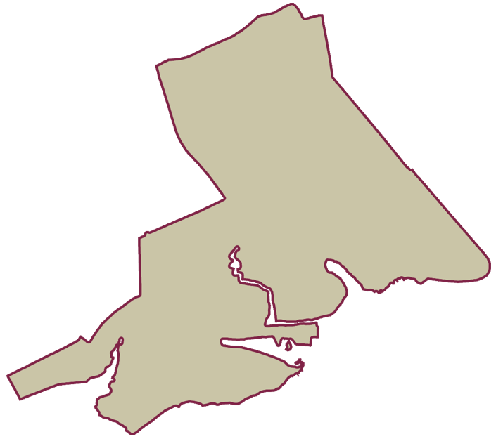
LISTA NOMINAL |  | 31,586
SECCIONES |  | 17
CASILLAS |  | 49

PARTICIPACIÓN CIUDADANA |  | 50.1393%
ABSTENCIONISMO |  | 49.8607%

